業務要件整理
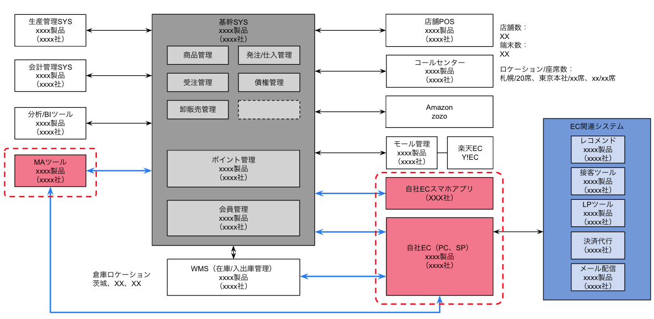
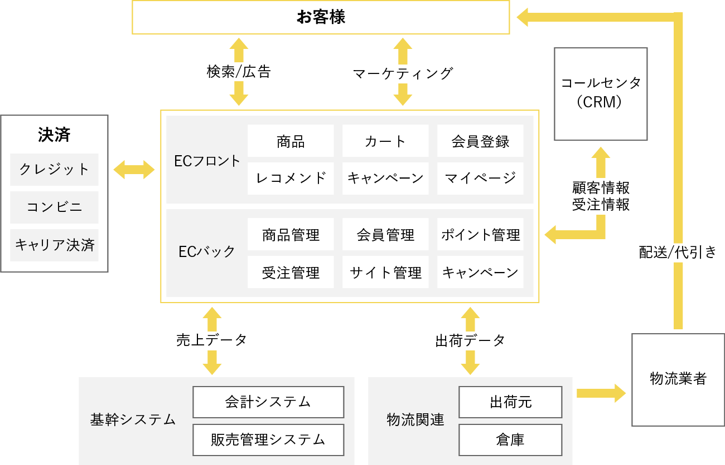
□ご要望事項一覧
 | ECリニューアル
 |  | ・パフォーマンス改善
 |  | ・MAツールの刷新
 |  | ・UI/UX改善
 |  | ・デザイン修正

 | オムニチャネル拡充
 |  | ・店舗間の在庫共有
 |  | ・店舗受け取りサービス
 |  | ・既存店ハウスポイントとECポイントの統合

 | モバイルアプリ対応

□課題と目標の明確化
 | ○ECシステム業務フロー
 |  | ・As-Is |  |  |  |  |  | ・To-Be
 |  |  | お客様 | ECフロント | ECバック | その他システム |  |  | お客様 | ECフロント | ECバック |  | その他システム
（セール期）
50万に同時アクセス
画面表示
顧客情報
商品情報
在庫情報
レコメンド
決済処理
など
（セール期）
50万に同時アクセス
画面表示
顧客情報
商品情報
在庫情報
レコメンド
決済処理
など
 |  | パフォーマンス改善① |  |  |  |  |  | パフォーマンス改善①

購買機会損失の課題
セール期の大量アクセス時、
ECシステムが負荷に耐えられない。
最大アクセス数は、上昇傾向にある。
目標
コスト最適化しつつ、
瞬間的な大量アクセス（○件以上）
に耐える。

毎月○日 ○時
100万ユーザーに一括で
メルマガ配信
毎月○日 ○時
100万ユーザーに一括で
メルマガ配信
 |  | パフォーマンス改善② |  |  |  |  |  | パフォーマンス改善②
 |  |  |  |  |  |  | MAツールでメール配信？

EC アクセス
画面表示
EC アクセス
画面表示
目標
メルマガ配信による、アクセス不良をなくす。
確認事項
手段として、メールの分散送信は検討ありか？

（セール期）
50万に同時アクセス
画面表示
顧客情報
商品情報
在庫情報
レコメンド
決済処理
など
（セール期）
50万に同時アクセス
画面表示
顧客情報
商品情報
在庫情報
レコメンド
決済処理
など
 |  | モバイルアプリ対応 |  |  |  |  |  | モバイルアプリ対応

購買機会損失の課題
セール期の大量アクセス時、
ECシステムが負荷に耐えられない。
最大アクセス数は、上昇傾向にある。
目標

MAツール
 |  | MAツール刷新 |  |  |  |  |  | MAツール刷新
MAツール

ヒアリング：
・MAツールを使った業務にはどのようなものがございますか？
・MAツール刷新のご要望の経緯を教えてください。
目標

 |  | UI/UX改善 |  |  |  |  |  | UI/UX改善

購買機会損失の課題
購買機会損失につながるような
導線がある場合、UI/UXの改善を実施。

 |  | デザイン修正 |  |  |  |  |  | デザイン修正

購買機会損失の課題
購買機会損失につながるような
導線がある場合、デザインの改善を実施。

 | ○店舗購入時の業務フロー
 |  | ・As-Is |  |  |  |  |  | ・To-Be
 |  |  | お客様 | 店舗A | その他店舗 | その他システム |  |  | お客様 | 店舗A | その他店舗 |  | その他システム
 |  | 店舗間の在庫共有 |  |  |  |  |  | 店舗間の在庫共有
来店
来店

在庫確認
在庫確認
在庫管理システム
在庫確認
在庫確認
在庫管理システム

確認結果の報告
購買機会損失の課題
在庫管理は、店舗単位で行なっている。
他店舗取り寄せなどの提案ができない。
確認結果の報告
目標
他店舗の在庫状況も確認でき、
取り寄せ、他店舗紹介などができる。

 |  |  | お客様 | 店舗 | EC | その他システム |  |  | お客様 | 店舗 | EC |  | その他システム
 |  | 店舗間の在庫共有 |  |  |  |  |  | 店舗間の在庫共有
ECアクセス
商品購入
商品購入処理
決済処理
在庫状況反映
出荷処理
など
ECアクセス
商品購入
商品購入処理
決済処理
在庫状況反映
出荷処理
など

商品を自宅にて受領
商品を自宅にて受領
or
店舗にて商品受領

目標
ECサイトで購入した商品は、受け取り先を指定できる。
・登録した住所
・登録した店舗
など
購買機会損失の課題
ECサイトで購入した商品は、登録した宛先に送付。
店舗での受け取りは選択肢にない。
商品預かり

 |  |  |  |  |  |  |  |  |  |  |  | 指定店舗へ商品送付

 |  | 既存店ハウスポイントとECポイントの統合 |  |  |  |  |  | 既存店ハウスポイントとECポイントの統合
ECアクセス
商品購入
商品購入処理
ポイント管理
（ECポイント付与）
ECアクセス
商品購入
商品購入処理

ポイント管理
（ポイント付与、ポイント使用など）
EC ポイント受領
ポイント受領

店舗来店
商品購入
商品購入処理
ハウスポイント付与
購買機会損失の課題
ハウスポイントとECポイントに紐付けがない。
店舗来店
商品購入
商品購入処理

ハウスポイント受領
ポイント受領

目標
既存の実店舗で利用できるポイント（ハウスポイント）と、オンラインショップでのポイント（ECポイント）を統合し、顧客がどちらでも一貫したポイントを利用できるようにする。

□システム全体像

